R18230005
 |  |  |  |  |  |  |  |  |  |  | Doc. No. | : FM-S2.2-01
 |  |  |  |  |  |  |  |  |  |  | Rev. No. | : 8
 |  |  |  |  |  |  |  |  |  |  | Issue Date | : 19 Agustus 2019

PT. ORI POLYTEC COMPOSITES
PURCHASE REQUISITION
 |  |  |  |  |  |  |  | PR No. |  | : R18230005
Requisition Date |  | : 6 April 2023 |  |  |  |  |  | PR Date |  | : 28 Maret 2023

 |  |  |  |  |  |  |  | X | : URGENT |  |  |  | : NORMAL

Pos | Item Code |  | Item / Item Description |  |  |  | Qty | Unit |  | Project |  | Remarks
1 |  |  | AC Sharp AH-A7SAY 3/4 PK |  |  |  | 1 | Unit |  |  |  | Kebutuhan Barang dan Material Improvement Fuji Resin
2
3
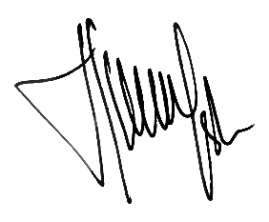
Requested by, |  | Checked by, |  |  |  |  | Approved by,

Admin |  | Warehouse |  | Head of Dept. | Engineering*** | SCM | Factory Manager |  |  | Cost Control |  | Director**

Notes :
1. Untuk pembelian barang yang memiliki nilai nominal ≤ 5 Jt, Approval PR akan diajukan s/d Factory Manager
2. Untuk pembelian barang yang memiliki nilai nominal > 5 Jt, Approval PR akan diajukan s/d Director **
3. Tanda tangan PR oleh Engineering berlaku untuk pembelian accessories non-FRP berdasarkan project ***

